Опросный лист
 | СЧЕТ | OL_PMP-062(_-063).xlsx
Опросный лист
 | Уровнемер с аналоговым выходом 4-20 мА

 | Рекомендуем опросный лист заполнять электронным способом. При заполнении пользуйтесь
 | подсказками, приведенными в примечаниях к заполняемым ячейкам " |  |  |  |  |  | "
 | Заполненный опросный лист с реквизитами предприятия просим направить на адрес |  |  |  |  |  |  | op@nppsensor.ru
 | или на факс (8412) 65-21-00

 | Заказчик

 | Объект/Проект

 | Среда |  | Если другая |  |  | min | max
 |  |  |  |  | Плотность |  |  | кг/м3
 | Давление (МПа) |  | Вязкость (сСт)*
 |  |  |  |  | Температура рабочей среды |  |  | оС

 | Особенность среды |  |  |  | Температура окруж. среды |  |  | оС

 | Доп. функции/тип взрывозащиты |  |  | Сигнализации заданных уровней/взрывонепроницаемая оболочка

 | Вариант исполнения |  |  | Обычное исполнение

 | Вариант применения |  |  | Обычное применение

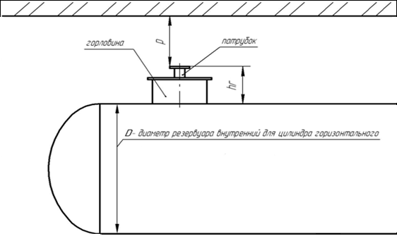
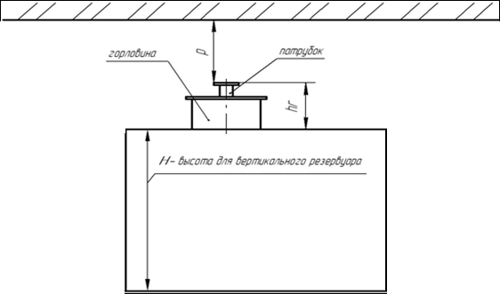
 | Материал корпуса - нержавеющая сталь |  |  | Диаметр присоединяемого кабеля по оболочке |  |  |  |  | мм

 |  |  |  | Тип защитной оболочки кабеля |  |  | металлорукав (dвнутр.=15 мм)

 | Тип устройства крепления |  |  | Нерегулируемое |  |  | Материал устройства крепления | Сталь 12Х18Н10Т

 | Резьба/Патрубок |  | Нет |  | Фланец | ГОСТ 12820-80

 | Укажите параметры фланца ГОСТ 12820-80
 |  | Dy | 80 | Тип поверхности | 2 | Давление | 25 | Кгс/см2
 | Ответный фланец с крепежом

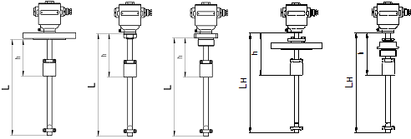
 | Раздел с параметрами фланцев не заполняется |  |  |  |  |  |  |  |  |  | Горизонтальный резервуар |  | вертикальный резервуар
 | D, мм | Dn, мм | n | d, мм | h, мм
 |  |  |  |  |  | рекомендуется приложить чертеж

 | Параметы емкости и длина направляющей
 | Диаметр (D)/высота резервуара (H) |  |  |  | мм
 | Высота горловины резервуара (hг) |  |  |  | мм
 | Высота до ограничивающей поверхности (P)* |  |  |  | мм
 | Длина направляющей (L)* |  |  |  | мм
 | Длина неизмеряемой части (h)* |  |  |  | мм
 | Длина выступающей части (ht)* |  |  |  | мм | Заполнить, если температура рабочей среды больше 80 градусов

 | Сигнализация достижения верхнего уровня |  |  |  |  | мм

 | Сигнализация достижения нижнего уровня |  |  |  |  | мм |  |  |  | Уровнемеры с нерегулируемыми устройствами крепления |  | Уровнемеры с регулируемыми устройствами крепления

 |  |  |  |  |  |  |  |  |  | 

 | Количество однотипных датчиков уровня в заказе |  |  |  |  |  | шт.

 | Первичная поверка |  |  | Выполнять

 | Примечания

 |  |  |  |  |  |  |  |  |  | Уровнемеры с выступающей частью направляющей ht для нерегулируемых устройств крепления

 |  |  | Контактное лицо

 |  |  | Телефон

 |  |  | Электронная почта

 | * - параметры, не обязательные для заполнения.

3

Устройства крепления
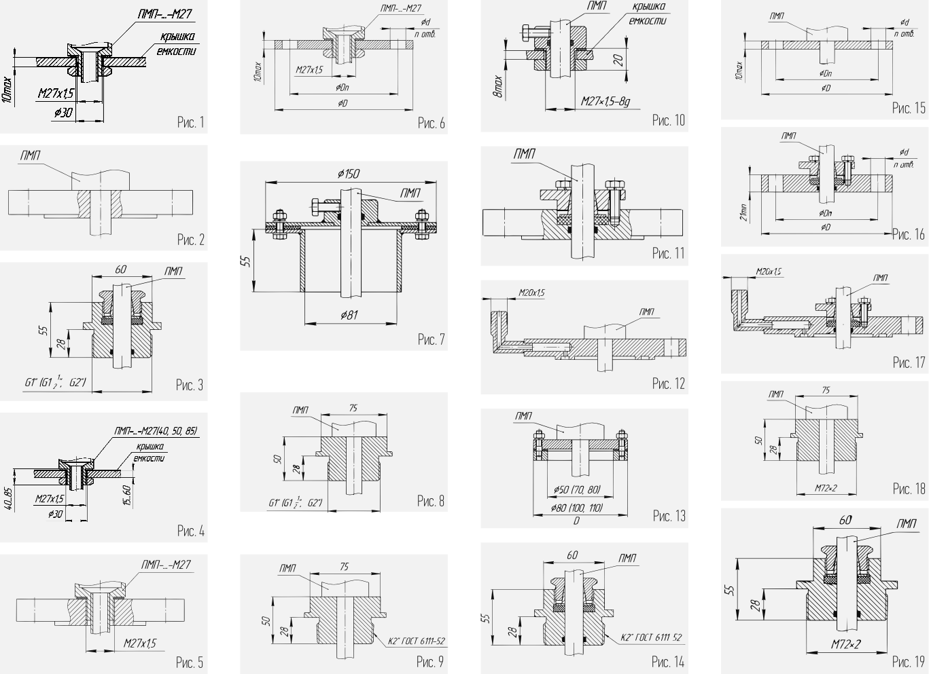
Вернуться к опросному листу

Таблица 6. Типы крепления датчиков уровня, уровнемеров
Крепление ПМП | Рабочее давление в емкости | Пример обозначения | Рисунок
Корпус ПМП с резьбой М27х1,5 +гайка | Без давления | М27 | 1
Приварной фланец(исполнение, присоединительные размеры и размеры уплотнительных поверхностей – по ГОСТ 12815-80) | В соответствии с исполнением фланца: Исп. 1,3 – до 40 кг/см2 Исп. 2 – до 63 кг/см2 Исп. 4,5.8,9 – до 25 кг/см2 Исп. 7 – до 100 кг/см2 | Фл. 2-50-25 | 2
Штуцер регулируемый G1” (G1½”, G2”) | До 25 кг/см2 | G1½”, Р | 3
Корпус ПМП с резьбой М27х1,5 + гайка (Длина резьбы на корпусе ПМП (40, 50, 85) определяется при заказе) | Без давления | М27(50) | 4
Корпус ПМП с резьбой М27х1,5 + фланец с резьбой М27 (тип исполнения и размеры по ГОСТ 12815-80) | Без давления | М27- Фл. 2-50-25, М27 | 5
Корпус ПМП с резьбой М27х1,5 + фланец с резьбой М27(или фланец с отв. O30) + гайка (размеры фланца – D, Dn, кол-во отверстий – n, диаметр отверстий – d – определяются заказчиком). | Без давления | М27-Фл.D160,Dn125,n4,d10, М27 (с резьбой М27) М27-Фл.D160,Dn125,n4,d10, 30 (с отверстием Ø30) | 6
Регулируемый фланец + ответный фланец с патрубком Dy80+крепеж | Без давления | Фл. с патрубком Dy80, Р | 7
Штуцер приварной G1” (G1½”, G2”) | До 25 кг/см2 | G1½” | 8
Штуцер приварной К2” | До 25 кг/см2 | К2” | 9
Втулка регулирующая М27Р (М27Р–3Б - с тремя упорными болтами) | Без давления | М27Р | 10
Регулируемый фланец (исполнение, присоединительные размеры и размеры уплотнительных поверхностей – по ГОСТ 12815-80) | До 25 кг/см2 | Фл. 2-50-25, Р | 11
Приварной двухстенный фланец (размеры фланца по согласованию с заказчиком) | До 25 кг/см2 | Фл. двухстенный 2-50-25 | 12
Фланец приварной D80 (D100, D110) + ответный фланец + крепеж | Без давления | Фл. D110 | 13
Штуцер регулируемый К2” | До 25 кг/см2 | К2”, Р | 14
Приварной фланец (размеры фланца - D,Dn,кол-во отверстий - n, диаметр отверстий – d определяются заказчиком) | Без давления | Фл. D160, Dn125,n4, d10 | 15
Регулируемый фланец (размеры фланца - D,Dn,кол-во отверстий - n, диаметр отверстий – d определяются заказчиком) | Без давления | Фл. D160, Dn 125, n4, d10,P | 16
Регулируемый двухстенный фланец (размеры фланца по согласованию с заказчиком) | До 25 кг/см2 | Фл. двухстенный 2-50-25, Р | 17
Штуцер приварной М72х2 | Без давления | М72х2 | 18
Штуцер регулируемый М72х2 | Без давления | М72х2, Р | 19

Вернуться к опросному листу

